Sheet1
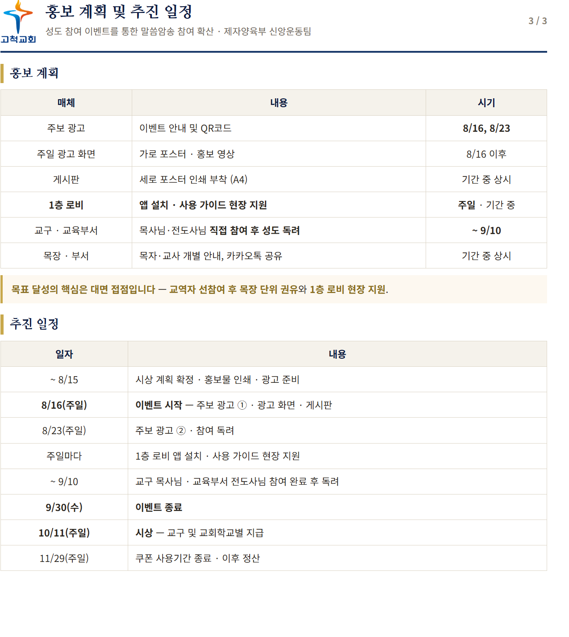
주요일정
 | 썸머 필사 |  | 암송 |  | 전교인 필사
 | 주보광고 | 선물지급 | 주보광고 | 선물지급 | 주보광고 | 필사제본
8월 16일 |  |  | O (3)
8월 23일 | O (1) |  | O (3) |  |  | O
8월 30일 | O (1) |  |  |  |  | O
9월 6일 |  |  |  |  |  | O
9월 13일 | O (2) | O |  |  |  | O
9월 20일 |  |  |  |  | O (5)
9월 27일 |  |  |  |  | O (5)
10월 4일
10월 11일 |  |  | O (4) | O

(1) 「썸머 써 바이블」 완서자 제출 안내 (9월 6일까지)
 | 필사를 완서하신 성도님은, 퀴즈 책자만 2층 필경대 완서함에 넣어주시기 바랍니다.
 | 또는 퀴즈 책자 뒷페이지의 QR코드를 스캔하여 온라인으로 제출하실 수 있습니다.
(2) 「썸머 써 바이블」 완서자 선물 배부안내
 | 완서하신 성도님께 드리는 선물을 주보함에 넣어드렸습니다. 주보함을 확인해 주시기 바랍니다.
(3) 「말씀암송이 답이다!」 이벤트
 | QR 스캔 후 교구·이름을 입력하고 암송 말씀 빈칸을 채우면 누구나 참여할 수 있으며
 | 참여하신 성도님께는 소정의 선물을 드립니다. (~9월 30일)
 | 설치 및 사용법은 1층 로비에서 도와드립니다.
(4) 「말씀암송이 답이다!」 참여자 이벤트 선물
 | 이벤트에 참여하신 성도님께 드리는 선물을 주보함에 넣어드렸습니다. 주보함을 확인해 주시기 바랍니다.
(5) 전교인 ~~
 | 전교인 30일~~을 진행합니다. 30일간 매일 새벽 ~~을 주제로 묵상하고 기도함으로 말씀과 더 가까워지는 시간 되시기 바랍니다.
 | 일시: 28일(주일)까지, 1부 오전 5:00 / 2부 오전 6:00
 | 새벽기도회 장소: 본관 2층 은혜대예배당

「말씀암송이 답이다!」

